Projeto de 2 variáveis
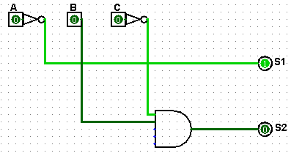
Instalação de um sistema automático para controle dos semáforos
A | B | S1 | S2 |  |  | S1 |  |  |  | S2
0 | 0 | 1 | 0 |  | B\A | 0 | 1 |  | B\A | 0 | 1
0 | 1 | 0 | 1 |  | 0 | 1 | 1 |  | 0 | 0 | 0
1 | 0 | 1 | 0 |  | 1 | 0 | 1 |  | 1 | 1 | 0
1 | 1 | 1 | 0
 |  |  |  |  |  | Y=B'+A |  |  |  | Y=A'+B
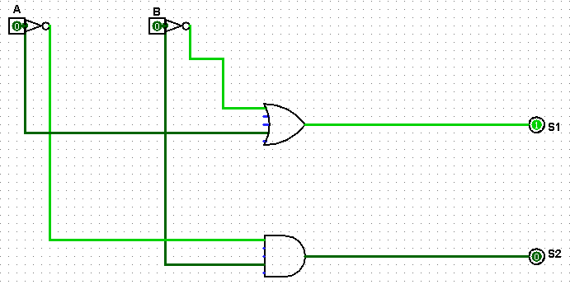

Controle de alarme de um carro
A | B | C | S
0 | 0 | 0 | 0 |  | C\AB | 00 | 01 | 11 | 10
0 | 0 | 1 | 0 |  | 0 | 0 | 0 | 0 | 0
0 | 1 | 0 | 0 |  | 1 | 0 | 1 | 1 | 1
0 | 1 | 1 | 1
1 | 0 | 0 | 0 |  |  | Y=B.C+A.C
1 | 0 | 1 | 1
1 | 1 | 0 | 0
1 | 1 | 1 | 1

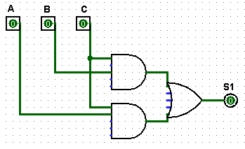

Controlar bomba e eletroválvula que enchem duas caixas d’água.
 |  |  | Eletrovalvula | Bomba
A | B | C | S1 | S2 |  |  |  | S1 |  |  |  |  |  | S2
0 | 0 | 0 | 1 | 0 |  | C\AB | 00 | 01 | 11 | 10 |  | C\AB | 00 | 01 | 11 | 10
0 | 0 | 1 | 1 | 0 |  | 0 | 1 | 1 | 0 | 0 |  | 0 | 0 | 1 | 1 | 0
0 | 1 | 0 | 1 | 1 |  | 1 | 1 | 1 | 0 | 0 |  | 1 | 0 | 0 | 0 | 0
0 | 1 | 1 | 1 | 0
1 | 0 | 0 | 0 | 0 |  |  |  | Y=A´ |  |  |  |  |  | Y=B.C'
1 | 0 | 1 | 0 | 0
1 | 1 | 0 | 0 | 1
1 | 1 | 1 | 0 | 0

